20140222需求
序号 | 功能菜单 | 需求内容 | 分析内容 | 样式 | 需求类型 | 计划完成时间 | 费用（元） | 完成情况
1 | 仓库管理-分析统计-发外加工对数表 | 发外加工对数表，导出明细能否导出委外出库（即委外领料），现在已经包含委外入库 | 可以增加委外出库数据。 |  | 变更 | 2014-03-09 | 300 | 已完成
2 | 仓库管理-分析统计-综合出货欠数表 | 综合出货欠数表，导出的excel中在产品名称后面能否加上对应的版的数量 | 可以加上对应版数量 |  | 变更 | 2014-03-09 | 0 | 已完成
3 | 仓库管理-成品管理-成品手工出仓单 | 成品手工出仓单打印功能不可以用 | 新增出货通知单打印功能。 | 见“成品手工出仓单打印格式1”和“成品手工出仓单打印格式2” | 新增 | 2014-03-23 | 600 | 开发
4 | 仓库管理-成品管理-出货通知单 | 修改打印格式 | 修改打印格式 | 出货通知单打印格式 | 变更 | 2014-03-16 | 0 | 已完成
5 | 仓库管理-分析统计-实时库存情况 | 增加下面统计指标： 安全库存：在“料品资料维护”提取数据。 可供出货周数：（车间结存加仓库结存）除安全库存 （即是厂内库存之和除安全库存） 库存情况：可供出货周数小于2显示：红色旗仔，可供出货周数大于4显示：黄色旗仔，可供出货周数等于2或小于4不设颜色提示 | 按照需求修改。 |  | 变更 | 2014-03-16 | 200 | 已完成
6 | 仓库管理-采购管理-采购单管理 仓库管理-采购管理-采购入库 仓库管理-采购管理-采购退货 仓库管理-委外加工-委外领料 仓库管理-委外加工-委外退货 仓库管理-委外加工-委外入库 仓库管理-委外加工-委外退货 仓库管理-车间制造-制造领料 仓库管理-车间制造-制造退料 仓库管理-车间制造-制造入库 仓库管理-车间制造-制造退货 仓库管理-成品管理-出货通知单 仓库管理-库存调整-仓库调整单 仓库管理-库存调整-车间调整单 仓库管理-库存调整-供应商调整单 | 去掉打印头部“富桥实业有限公司-仓库管理系统”字样。 | 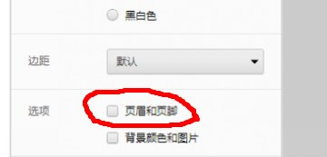 按照需求修改。 |  | 变更 | 2014-03-16 | 0 | 已完成

成品手工出仓单打印格式1
2、成品手工出仓单打印格式（2个打印格式）
成品手工出仓单打印格式1大致上与采购入库单的打印格式一样。

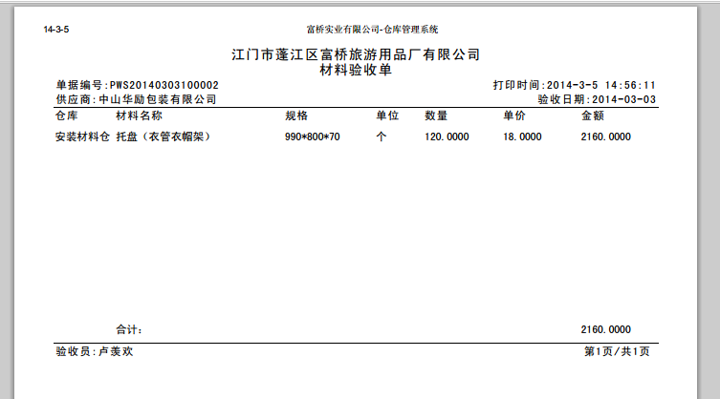
成品手工出仓单打印格式1：
 |  |  | 改为“出仓单”。
所有的打印都取消此行字。

 | 改为“客户” |  | 取消“验收”两个字。

改为“出货员”

 |  | 增加“收货单位及经手人（盖章）：”
打印纸张的大小与采购入库的打印纸张一样（约B5大小）。

成品手工出仓单打印格式2
成品手工出仓单打印格式2：

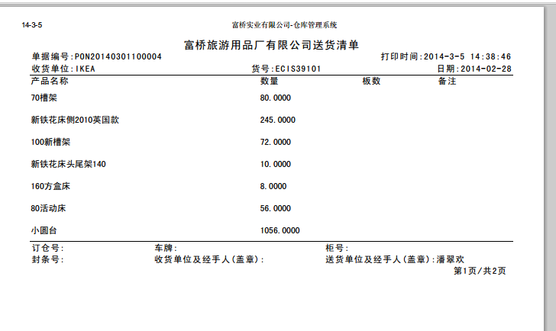

所有的打印都取消此行字。

 | 改为“单位”

打印纸张的大小与采购入库的打印纸张一样（约B5大小）。

